入出金関連図
経理システムにおける現金・預金の入出金関連図
町会の資産
通帳処理
伝票処理
現 金
普通預金
会費
区助成金
(募金活動費など)雑収入
収入
会費
区助成金
雑収入(利息など)
※赤字はパソコン入力時の
「科目」を表す
引出し
振込み
会議費
慶弔費
渉外費
運営費
事務費
事業費
防犯部
防火部
防災費
文化部
青少年部
祭礼部
経理部
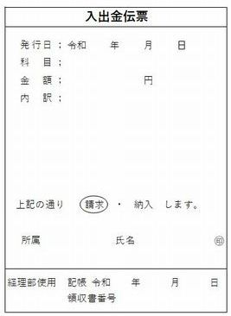
預入れ
光熱費
引落し
電気・水道代などの自動引き落とし

積立
支出

解約

定期預金

利息
定期利息処理

